CRONOGRAMA
ID | NOMBRE DE TAREA | DURACION | COMIENZO | FIN
0 | PROFESSIONAL SOCIAL SYSTEM | 24 MESES | 2021-10-01 | 2023-10-01
1 | ANÁLISIS | 2 SEMANAS | 2021-10-01 | 2021-10-15
2 | Componente Metodológico | 2 SEMANAS | 2021-10-15 | 2021-11-01
3 | Nombre del proyecto | 1 día | 2021-11-02 | 2021-11-02
4 | Objetivo general | 1 día | 2021-11-03 | 2021-11-03
5 | Objetivos específicos | 1 día | 2021-11-04 | 2021-11-04
6 | Planteamiento del problema | 3 días | 2021-11-05 | 2021-11-09
7 | Alcance del proyecto | 1 día | 2021-11-10 | 2021-11-10
8 | Justificación | 1 día | 2021-11-11 | 2021-11-11
9 | Levantamiento de Información | 3 Semanas | 2021-11-12 | 2021-12-03
10 | Entrevistas | 1 Semana | 2021-11-12 | 2021-11-19
11 | Observación | 1 Semana | 2021-11-19 | 2021-11-26
12 | Encuestas | 1 Semana | 2021-11-26 | 2021-12-03
 | Correcion de datos | 12 dias | 2021-12-03 | 2021-12-15
13 | Fin de fase | 0 dia | 2021-12-15 | 2021-12-15
14 | PLANEACIÓN | 8 semanas | 2022-02-01 | 2022-03-24
15 | Informe de Requerimientos (Estándar IEEE830) | 2 sem. | 2022-02-01 | 2022-02-15
16 | Requerimientos funcionales | 1 semana | 2022-02-01 | 2022-02-08
17 | Requerimientos no funcionales | 1 semana | 2022-02-08 | 2022-02-15
18 | Mapa de procesos | 1 semana | 2022-02-16 | 2022-02-23
20 | Diagrama de flujo de proceso | 1 semana | 2022-02-16 | 2022-02-23
21 | Control de versiones | 1 semana | 2022-02-24 | 2022-03-03
22 | Definición preliminar de Inventario | 1 día | 2022-02-24 | 2022-03-03
23 | Diagrama de casos | 1 semana | 2022-03-04 | 2022-03-10
24 | Diagrama de casos de uso extendido | 1 semana | 2022-03-04 | 2022-03-10
25 | Modelo Entidad Relación | 3 semanas | 2022-03-11 | 2022-03-31
26 | MER | 2 semana | 2022-03-11 | 2022-03-25
27 | Normalización MER | 1 semana | 2022-03-25 | 2022-03-31
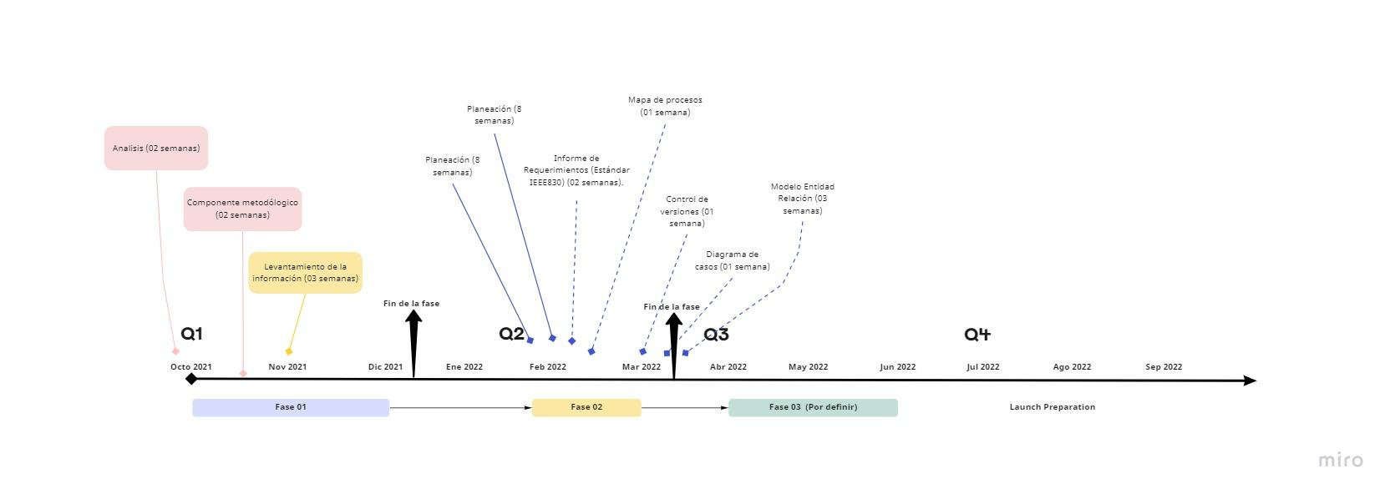
28 | Fin de fase | 0 sem. | 2022-03-31 | 2022-03-31

